Detalhamento_Avarias
Detalhamento da Cobrança

Cliente | xxxx
Contrato: | xxxx

Placa: | QXW8F67 |  | VALOR TOTAL
Modelo: | KICKS SENSE 1.6 16V FLEX 4P C/AR - AUTOMÁTICO |  | R$660.00
Cor: | PRETO PREMIUM

1 | Pintura para-choque dianteiro | Valor | R$320.00
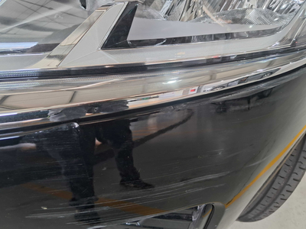

2 | Pintura porta traseira direita | Valor | R$340.00
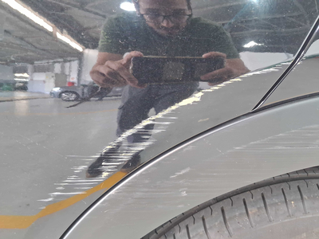

3 | CHECKLIST - Avaria reportada na peça 'porta_traseira_esquerda' (REVISAR) |  | R$0.00

